Setting
處決 | 檢查執行順序 | 每個螢幕處理 Xaml 檔案 | 每個螢幕選擇器 | 下一畫面查看等待時間 | 幕影像 | 參數 | 處理概述
Yes | 1 | LogonAttemptFailure.xaml | <wnd app='saplogon.exe' cls='#32770' title='情報' /> | 1500 | 登入嘗試失敗 |  | 登入嘗試失敗 新聞稿繼續
Yes | 2 | MultipleLogon.xaml | <wnd app='saplogon.exe' cls='#32770' title='多重登入授權資訊' /> | 1500 | 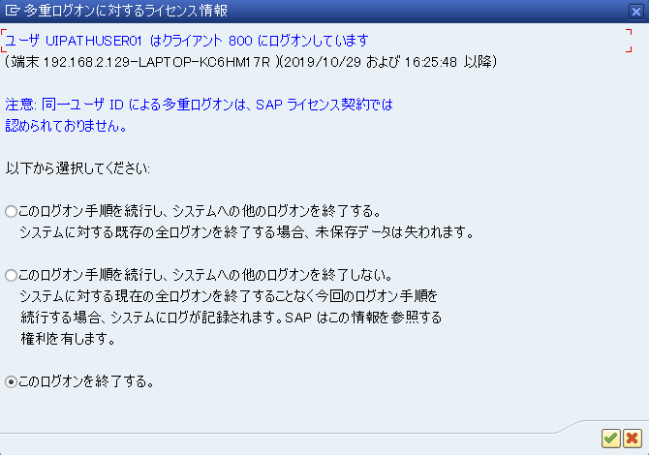 會輸出多個與登入相關的訊息 | 1 | 處理多個 logon 相關訊息的輸出。 參數 1：繼續登入並終止系統中其他登入。 2：繼續登入，且不要終止系統中任何其他登入。 3：中斷此登入

